神戸200
BRM314近畿300km神戸
 | ポイント | 道路 | 道路 | 区間 | 合計 | 備考 | ＰＣ開閉時間（6時） | ＰＣ開閉時間（6時30分）

1 | スタジアム前 S |  | 市道（高松線） | 0.0 | 0.0 | スタート 公園を出て右方向へ進む | 6:00～6:30 | 6:30～7:00
2 | 長田港北 S | 右折 | 市道（駒ケ林南線→若林線） | 2.8 | 2.8 | この先信号多いので気を付けること
3 | 板宿商店街南 S | 右折 | 県道22号 | 1.4 | 4.2 | ここから緩やかな上りですが、路肩が狭いので注意！！
4 | 乗越 S | 右折 | 県道22号 | 3.1 | 7.3
5 | T字路 S | 右折 | 県道22号→県道16号 | 3.4 | 10.7
6 | 布施畑西 S | 右折 | 県道16号→県道65号 | 1.8 | 12.5 | この先緩やかなアップダウンですが結構ペースあがります
7 | T字路 S | 右折 | 国道175号 | 11.4 | 23.9
8 | 神出町北 S | 左折 | 県道65号 | 0.9 | 24.8 | この先ため池や田んぼがいっぱいあります
9 | 五軒屋 S | 右折 | 県道65号 | 6.3 | 31.1 | この先道なりにひたすら直進
10 | 西山 S | 右折 | 県道79号 | 8.7 | 39.8 | 右折後快走路。
11 | 桑原田 S | 右折 | 県道23号 | 9.9 | 49.7
12 | 加西中野 S | 右折 | 県道372号→県道23号 | 0.8 | 50.5
13 | 西高室 S | 道なり直進 | 県道23号 | 6.2 | 56.7 | 気を付けて通過すること
14 | PC1 北条駅 | 直進 | 県道23号 | 1.1 | 57.8 | 左側。北条駅をバックに自転車の写真を撮ること | 07:42～09:54 | 08:12～10:24
15 | 田尻 S | 右折 | 県道312号 | 7.1 | 64.9
16 | 辻川 S | 右折 | 国道312号 | 0.6 | 65.5
17 | 井ノ口 S | 右折 | 国道312号 | 0.6 | 66.1 | 国道312号をひたすら北上。道中生野峠へはだらだらと上りますが、概ね快走路。
18 | 十字路S | 左折 | 市道 | 40.4 | 106.5
19 | 十字路 | 右折 | 県道104号 | 0.2 | 106.7
20 | 通過チェック①JR竹田駅 | 直進 | 県道104号 | 0.8 | 107.5 | JR竹田駅をバックに自転車の写真を撮ること。
21 | 変形十字路S | 左折 | 市道 | 0.1 | 107.6
22 | T字路 | 左折 | 県道104 | 5.4 | 113.0
23 | ┣字路 | 右折 | 市道 | 0.8 | 113.8 | アンダーパスをくぐっていきます。
24 | 寺谷S | 左折 | 県道104号→県道２号 | 0.4 | 114.2 | ここから北上すれば城崎ですが、まあルート通り走ってください。
25 | 上小田北 S | 右折 | 国道312号 | 12.2 | 126.4
26 | 土居西 S | 右折 | 国道312号 | 8.6 | 135.0
27 | T字路 | 左折 | 国道312号→県道3号 | 0.5 | 135.5
28 | ┤字路 | 左折してすぐ右折 | 県道9号 | 17.5 | 153.0
29 | PC2 城崎温泉駅 | 来た道戻る | 県道9号 | 0.4 | 153.4 | JR城崎駅をバックに自転車の写真を撮ること。写真のプロパティ時刻を 通過証明とします。せっかくなんでうまいもの食べてお風呂に入ろう！！ | 10:30～16:12 | 11:00～16:42
30 | 十字路 | 左折してすぐ右折 | 県道3号→国道312号→国道482号 →丸山リバーサイドライン | 0.4 | 153.8 | 直感的に走れるように往路と道を変えてます。
31 | 赤崎 S | 左折 | 国道312号 | 22.7 | 176.5 | もう何も考えずひたすらまっすぐ走るのみ。生野峠あたりは寒いので頑張れ！！
32 | 上小田北 S | 道なり左折 | 国道312号→県道２号→ 県道１０４号→国道312号 | 4.0 | 180.5
33 | 井ノ口 S | 左折 | 国道３１２号 | 60.3 | 240.8
34 | 辻川 S | 左折 | 県道23号 | 0.6 | 241.4
35 | 田尻 S | 左折 | 県道23号 | 0.9 | 242.3 | ここからはノエスタブルべの定番帰路ルートですね。
36 | PC3 北条駅 | 直進 | 県道２３号→県道372号 | 7.1 | 249.4 | 右側。北条駅をバックに自転車の写真を撮ること。ちょうど交差点があるので交差点を渡るようにしてください。 | 13:25～22:36 | 13:55～23:06
37 | 加西中野 S | 左折 | 県道２３号 | 7.2 | 256.6
38 | 桑原田 S | 右折 | 県道７９号 | 0.9 | 257.5
39 | 西山 S | 左折 | 県道６５号 | 9.8 | 267.3
40 | 神出町北 S | 右折 | 国道175号 | 8.9 | 276.2
41 | ┤字路 S | 左折 | 県道65号→県道16号 | 7.2 | 283.4
42 | 布施畑西 S | 左折 | 県道22号 | 11.4 | 294.8
43 | ┤字路 S | 左折 | 県道22号 | 1.8 | 296.6 | 個々からは市街地走行。気を付けて走ってください。
44 | 乗越 S | 左折 | 県道22号 | 3.4 | 300.0 | 交通量多いので注意
45 | 板宿商店街南 S | 右折 | 市道（板宿本通） | 2.9 | 302.9
46 | 長田港北 S | 左折 | 市道 | 1.7 | 304.6
47 | ┤字路 | 左折 | 市道 | 0.7 | 305.3
48 | ゴール ロッケン |  |  | 0.1 | 305.4 | お疲れさまでした！！ゴール受付を行ってください。 | 15:00～15）02:00 | 15:30～15）02:30

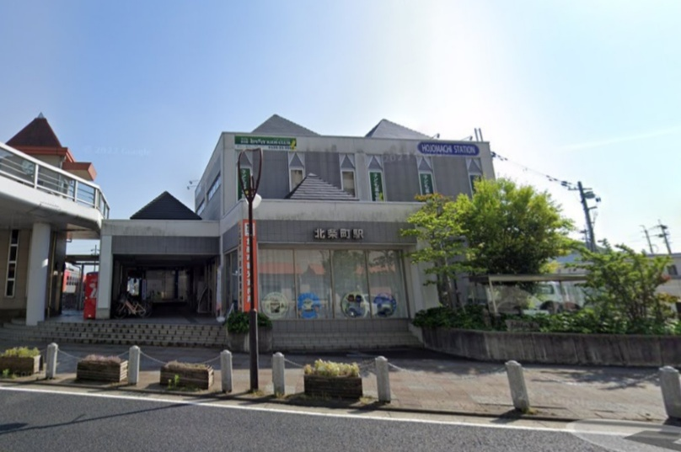
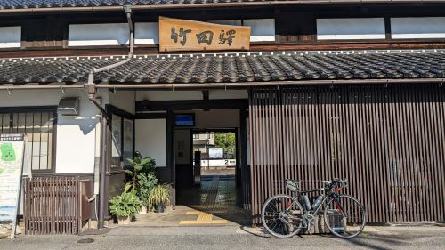
（集合地点） |  |  | PC1&PC3 |  |  | 通過チェック①
御崎公園 |  |  | 北条駅 |  |  | 竹田駅
ノエビアスタジアム北東にある御崎公園集合 東屋があります
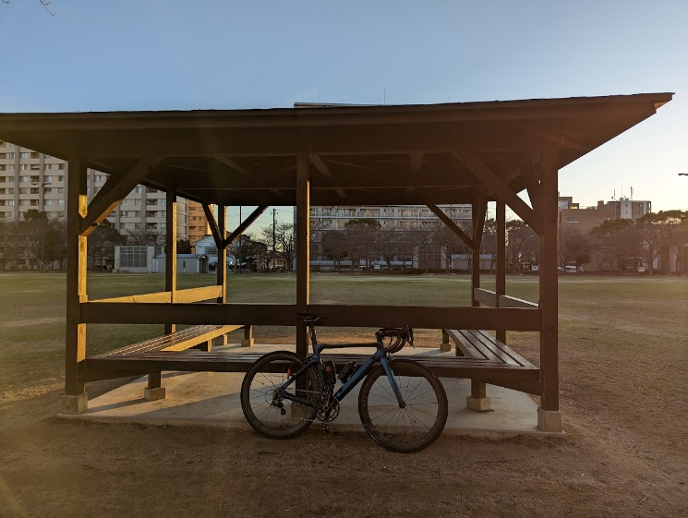

PC2 城崎温泉駅 |  | レンタルスペース ロッケン
